整体计划（冉杨鋆）
版本号 | 内容纲要 | 需求内容 | 调整模块 | 开发封版 | 集成测试（含集成） |  |  | 验收测试（含集中） |  |  | 模拟测试 |  |  |  | 生产上线 | 版本负责人 | 小项目负责人 | 产品线负责人 | 开发状态
 |  |  |  |  | 起始日期 | 结束日期 | 耗时 | 起始日期 | 结束日期 | 耗时 | 交付 | 起始日期 | 结束日期 | 耗时
147 | X-Repo | X-Repo | ODM，QDM、NDM、TBS | 2020-09-14 | 2020-09-15 | 2020-09-27 | 13 | 2020-09-28 | 2020-10-30 | 33 | 6 | 2020-11-03 | 2020-11-11 | 9 | 2020-11-14 | 冉杨鋆
 |  | 质押式回购NDM，QDM、XRepo额度改造
 |  | 质押式回购报价、成交共享改造
 |  | 质押式回购RFQ交易接口
 |  | DEP接藕
 |  |  |  |  |  | 2020-09-30 |  | UAT4
 |  | X-Repo资管共享额度 |  |  | 2020-10-10 | 2020-10-13 |  | 2020-10-14 | 2020-10-30 |  |  | 2020-11-03 | 2020-11-11 | 9
 |  | 双边三期 |  |  | 2020-10-11 | 2020-10-13 |  | 2020-10-14
其他整体相关事项
Comstar联测（10月9日开始） |  |  |  |  |  |  |  | 2020-09-28 | 2020-10-30
模拟测试用例和范围（徐慧鹏） |  |  |  |  |  |  |  | 2020-09-20 | 2020-09-30
回购接口相关市场通知，准备RDI校验包和相关指引、确定会员的接口验收用例范围 |  |  |  |  |  |  |  |  | 2020-10-09
发布至接口验收环境、性能环境 |  |  |  |  |  |  |  | 2020-10-15 | 2020-11-11
上线时进行接口相关验证
数据比对从14515版本开始-147版本上线

14713 | Dealer Pay | 对做市商增加含费净价等 |  |  | 2020-10-19 | 2020-10-23 |  | 2020-10-26 | 2020-11-10 |  |  | 2020-11-16 | 2020-11-24 | 10 | 2020-11-30 | 冉杨鋆
 | 开放式客户端-国泰君安 | 国泰君安旗舰店

2020-09-28 |  | ST4 |  |  | 10月
2020-10-14 |  | UAT2
2020-10-08 |  | X-Repo才能结项 |  |  | Repo的用例70%

运行部-系统组-十一安排
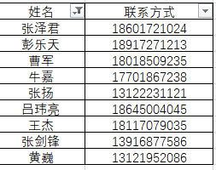
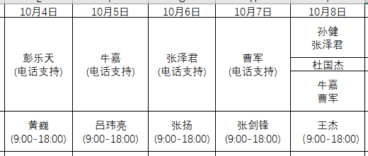

 |  |  |  |  | 8号吴凯和王瑞在

 | 1.4.5进模拟了，吴波放出来

日期 | 2020-10-01 | 2020-10-02 | 2020-10-03 | 2020-10-04 | 2020-10-05 | 2020-10-06 | 2020-10-07 | 2020-10-08
应用组 |  |  | 俞天竞（早上在） |  | 俞天竞 | 储天成 |  | 湛磊
系统组 |  |  |  | 彭乐天/黄巍 | 牛嘉/吕伟亮 | 张泽军/张扬 | 曹军/张剑锋 | 系统组全体/王杰
网络组 |  |  |  | 刘杰 | 吕建春 | 范德坤 | 范德坤

初始化清单内容
市场 | 初始化内容 | 初始化内容
债券借贷 | 交易时段 | 参数值
 | 交易参数 | 参数值
 | 交易品种 | 参数值
 | 精度参数 | 参数值
 | 债券标签设置 | 参数值
 | 清算结算参数设置 | 参数值
 | 质押券属性设置 | 参数值
 | 额度初始化 | 交易员限额与老本币保持一致
 | 额度初始化 | 对手方限额与老本币保持一致
 | 意向报价有效天数 |  | 请徐振忠给出规则
 | 成交明细 | 质押率 | 请徐振忠给出规则
 | 成交明细 | 是否跨托管 | 请徐振忠给出规则
 | 意向报价权限初始化 | 所有具有对话报价权限的用户
 | 智能推荐参数 | 参数值
 | 权限引擎初始化 | 所有对话报价权限用户赋予意向报价权限
 | 多交易账户宽窄表初始化 | 技术同步
 | NDM债券初始化 | 技术同步
质押式回购 | 应急涨跌幅参数设置 | 参数值
 | 交易合约 | 参数值
 | 额度初始化 | 人民银行限额 | 初始化所有质押式回购交易账户的已用额度
 |  | 交易员限额 | 初始化所有质押式回购交易账户的已用额度
 |  | 对手方限额 | 初始化所有质押式回购交易账户的已用额度
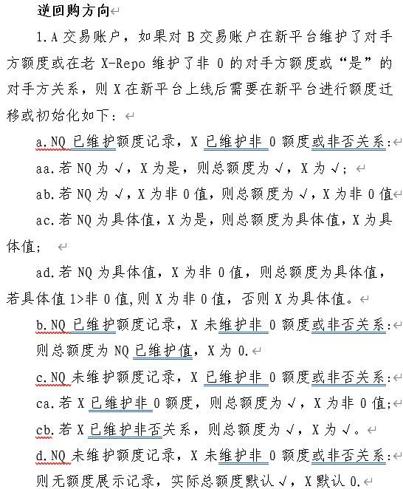
 |  | 资管共享限额

集中测试计划（媛媛）
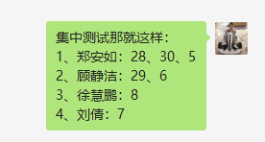
1.4.7集中进展
环境：ST2、UAT4
日期 | 工作内容 | 责任人 | 风险点 | 应急措施 | 说明 | 已办 | 待办
9.16 | 整体测试范围和总计划 | 邱媛媛 |  |  |  | 完成
9.17-9.18 | 提供测试数据范围，准备生产数据 | 陈启明、邱媛媛、冉杨鋆、 | 测试环境ST2，测试环境数据非生产数据 | 按照ST2环境的机构、用户测试 |  | 完成
 | 提供机构数据、角色和用户id的业务覆盖方案 | 邱媛媛 |  |  | 借贷的测试场景，使用小项目中验收测试场景 | 完成
 | 准备第一轮的测试数据 |  |  |  |  | 完成
 | 人力评估 |  |  |  |  | 完成
 | 集中测试场景/用例（145，借贷母版） | 郑安如、徐慧鹏、刘倩、顾静洁、李晶雯 |  |  |  | 完成
9.19-9.22 | 集中测试第一轮：回购、现券、衍生品，借贷 | 邱媛媛 | 不测双边回购、交易接口 | 回购，交易接口在第二轮开始测试 |  | 进行中 | 1人可用，其他均在小项目
 | 补充集中测试借贷场景/用例，评审 | 郑安如、徐慧鹏 |  |  |  | 部分完成：现券报价 | 更新测试方案
9.23 | 总结第一轮测试情况，改进测试中的问题 | 邱媛媛、集中业务守门员 | 最晚生产数据同步时间 | 按照UAT4环境的机构、用户测试 | 双边回购已合并 | 现券报价 | 2人可用，其他均在小项目
 | 准备第二轮使用的测试数据 | 邱媛媛 |  |  |  | 测试方案 | 方案评审
 | 补充双边回购测试场景/用例，评审 | 徐慧鹏、刘倩 |  |  |  | 已完成
9.24-9.26 | 集中第二轮（借贷）：回购，现券，衍生品，借贷 | 邱媛媛 |  |  |  | 现券 | 2.5人可用
 | 准备UAT环境使用的测试数据 | 邱媛媛
9.27-9.30 | 集中第三轮（压力测试）：回购，现券，衍生品，借贷 | 邱媛媛、刁望庆 |  |  |  | 第一轮测试进行中 | 1、每日报价之前，进行点检 2、数据同步 9.17号数据 3、自动打印和自动下载 4、报价价格区间和量区间 5、API和聊天没测 6、成交报价笔数数据库统计（明天）
 | 准备第四轮的机构和用户数据 | 邱媛媛
10.4-10.8 | 集中第四轮（主流程）：回购，现券，衍生品，借贷 | 邱媛媛
 | 缺陷回归
10.9-10.13 | 集中测试第5轮（缺陷轮）： 回购，现券，衍生品，借贷主流程，缺陷回归，技术验证 | 邱媛媛
 | 总结测试情况，改进测试中的问题 | 邱媛媛、业务守门员
10.14-10.16 | 集中第六轮：资管共享，回购，借贷 | 邱媛媛
10.17-21 | 集中第七轮：压力测试，缺陷回归，技术验证 | 邱媛媛
10.22-24 | 集中第八轮(全市场)：回购，现券，衍生品，借贷 | 邱媛媛
10.25-10.27 | 集中第九轮：缺陷回归，主流程 | 邱媛媛
10.28-10.30 | 集中第十轮：缺陷回归，主流程 | 邱媛媛

姓名 | 公司 | 最新项目组 | 新业务技术条线组长 | 技能组（仅统计)
董莹莹 | 鼎纪 | 债券借贷 | 徐慧鹏 | 共享服务
张东升01 | 凯道 | DEP解耦 | 顾静洁 | 通用功能
魏亚男 | 鼎纪 | X-Repo-双边分层 | 刘倩 | ODM业务
李月月 | 塔塔 | 债券借贷 | 郑安如 | NDM业务
孙晓安 | 埃森哲 | X-Repo-双边分层 | 刘倩 | ODM业务
高茹 | 鼎纪 | 回购产品中心二期 | 郑安如 | NDM业务
邱媛媛 | 中汇开发一部 | 债券借贷 | 申冬东 | JAVA/CWAP
江云南 | 恒天 | 回购产品中心二期 | 郑安如 | NDM业务
范东坤 | 凯道 | X-Repo-通用回购 | 刘倩 | ODM业务
张猛 | 鼎纪 | X-Repo-通用回购 | 刘倩 | ODM业务

